Tableau de bord
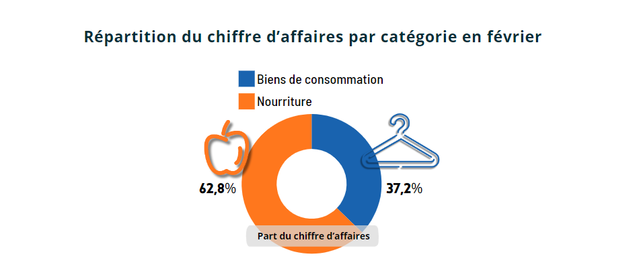
Analyse des ventes mensuelles des clients affiliés

 | Septembre | Octobre | Novembre | Décembre | Janvier | Février | Total
Biens de consommation | 10,543 € | 11,458 € | 13,520 € | 14,023 € | 14,983 € | 14,764 € | 79,291 €
Nourriture | 13,855 € | 16,052 € | 16,797 € | 17,582 € | 18,216 € | 24,899 € | 107,401 €
High tech | 3,002 € | 3,769 € | 4,230 € | 4,341 € | 2,713 € | 0 € | 18,055 €
Total | 27,400 € | 31,279 € | 34,547 € | 35,946 € | 35,912 € | 39,663 € | 204,747 €

Temps d'achat | Nombre de transactions | Chiffre d'affaires total
Inférieur à 4 min. | 47 | 1,563 €
Supérieur à 9 min 30 | 91 | 7,577 €

Graphique montrant l'évolution du chiffre d'affaires au sein de chaque catégorie (de septembre à février)
Evolution du chiffre d'affaires par catégorie de septembre à février

Graphique représentant le chiffre d'affaires total pour chaque catégorie (de septembre à février)
Chiffre d'affaire total de septembre à février par catégorie d'achat

Top 10 des clients avec le détail par catégorie (Pour le mois de février)
Chiffre d'affaire par client (top 10) et par catégorie (février)
 | Biens de consommation | Nourriture
24 | 631.71 € | 878.62 €
25 | 368.74 € | 1028.41 €
26 | 619.51 € | 719.24 €
36 | 505.64 € | 729.21 €
20 | 368.80 € | 779.15 €
35 | 482.34 € | 639.66 €
31 | 589.96 € | 525.25 €
38 | 568.76 € | 526.25 €
15 | 190.66 € | 872.34 €
22 | 291.37 € | 743.33 €

Graphique représentant le montant du panier en fonction du temps passé sur le site pour les clients affiliés (pour le mois de février)
Montant du panier en fonction du temps passé par transaction pour les clients affiliés (février)
 | montant
9.68 | 132.73 €
12.60 | 120.86 €
8.93 | 118.54 €
11.50 | 118.49 €
8.80 | 115.37 €
8.29 | 115.29 €
11.90 | 114.96 €
12.50 | 110.81 €
8.04 | 110.48 €
9.78 | 109.79 €
12.40 | 109.42 €
9.84 | 108.17 €
12.50 | 105.61 €
11.80 | 105.60 €
7.97 | 104.75 €
12.30 | 103.88 €
8.56 | 103.65 €
10.40 | 103.09 €
7.30 | 101.92 €
11.10 | 100.82 €
8.38 | 100.78 €
9.69 | 100.72 €
12.50 | 100.55 €
5.94 | 100.07 €
8.05 | 99.96 €
10.70 | 99.73 €
12.50 | 99.72 €
11.30 | 99.60 €
10.00 | 98.34 €
12.40 | 96.74 €
9.35 | 96.31 €
5.06 | 96.03 €
12.00 | 95.73 €
11.60 | 95.39 €
6.44 | 95.27 €
11.90 | 95.17 €
9.73 | 94.71 €
9.23 | 94.26 €
12.10 | 94.07 €
11.70 | 93.63 €
9.67 | 93.01 €
9.62 | 92.89 €
5.21 | 92.88 €
7.07 | 92.83 €
8.18 | 92.48 €
11.30 | 92.43 €
7.55 | 92.22 €
9.99 | 92.22 €
12.10 | 92.08 €
12.80 | 91.79 €
...

Graphique représentant le chiffre d'affaires par catégorie en pourcentage (pour le mois de février)

